Spausdinimui
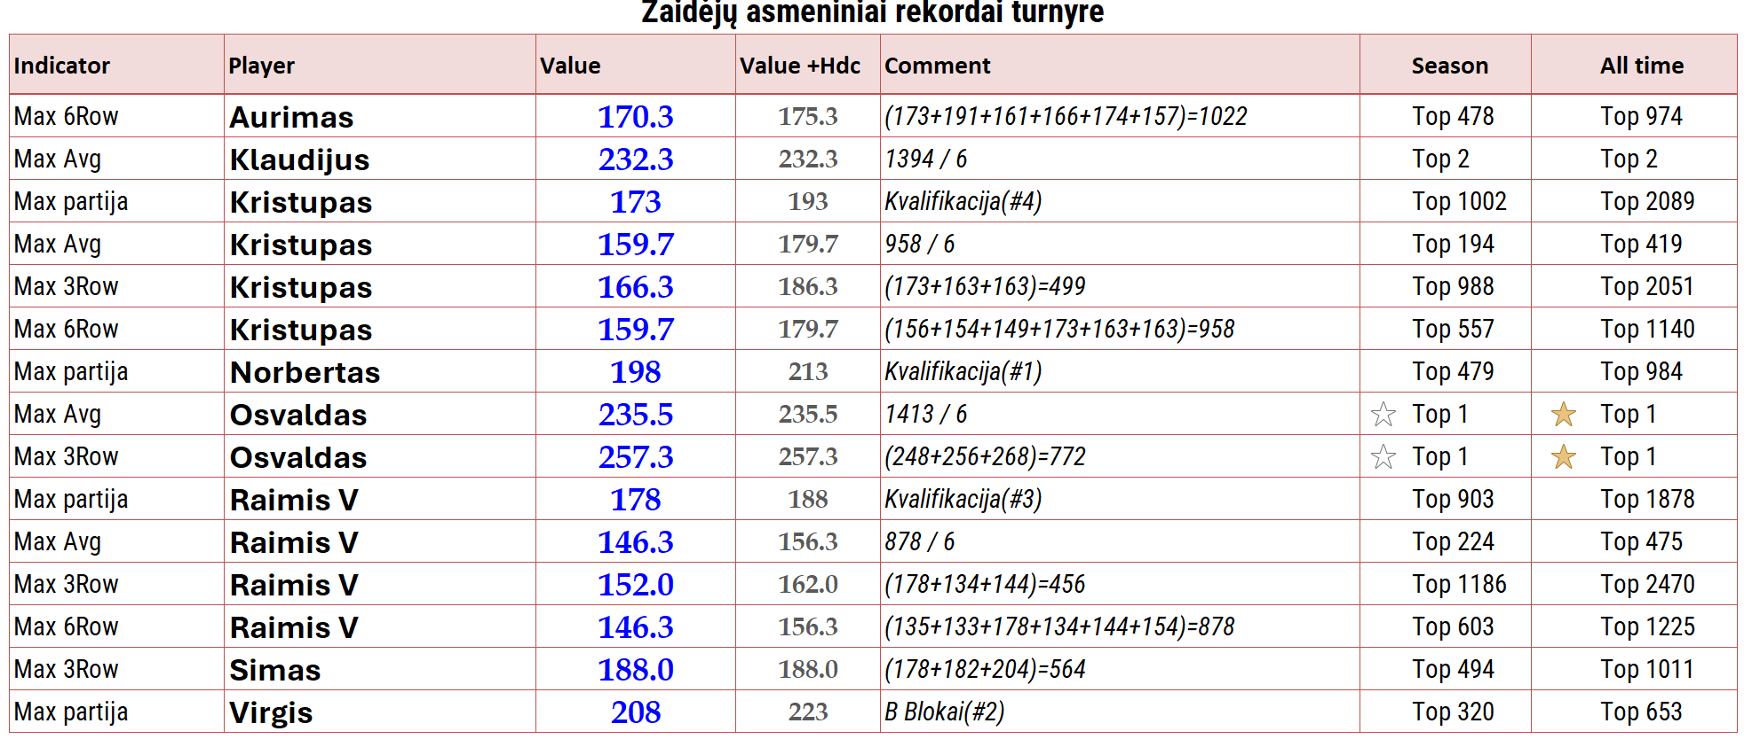
Halloween Cup 2003


 | Žaidėjas | HDC | 1 partija | 2 partija | 3 partija | 4 partija | Suma | Vidurkis
1 | Klaudijus | 0 | 236 | 217 | 205 | 255 | 1168 | 228
2 | Osvaldas | 0 | 223 | 245 | 173 | 248 | 1137 | 222
3 | Modestas | 10 | 203 | 208 | 180 | 220 | 1081 | 203
4 | Vaidotas | 5 | 217 | 174 | 127 | 238 | 1019 | 189
5 | Tomas R | 0 | 218 | 165 | 244 | 196 | 1019 | 206
6 | Saulius | 15 | 167 | 192 | 190 | 197 | 1018 | 187
7 | Rytis | 0 | 212 | 191 | 180 | 203 | 989 | 197
8 | Robertas C | 15 | 180 | 190 | 186 | 177 | 985 | 183
9 | Gintas | 0 | 161 | 234 | 209 | 183 | 970 | 197
10 | Rasa | 13 | 149 | 195 | 193 | 179 | 960 | 179
11 | Dalia | 8 | 170 | 158 | 178 | 197 | 940 | 176
12 | Dainius | 10 | 149 | 209 | 184 | 164 | 920 | 177
13 | Kristupas | 20 | 156 | 154 | 149 | 173 | 905 | 158
14 | Aurimas | 5 | 173 | 191 | 161 | 166 | 882 | 173
15 | Kestas Z | 0 | 205 | 147 | 200 | 164 | 880 | 179
16 | Norbertas | 15 | 198 | 164 | 132 | 150 | 869 | 161
17 | Simas | 0 | 118 | 167 | 178 | 178 | 819 | 160
18 | Virgis | 15 | 151 | 179 | 138 | 131 | 805 | 150
19 | Raimis V | 10 | 135 | 133 | 178 | 134 | 764 | 145
20 | Zydrunas | 0 | 183 | 147 | 112 | 149 | 740 | 148
21 | Aivaras | 0 | 188 | 222 | 0
22 | Nedas | 0 | 186 | 158 | 163
23 | Laura | 18 | 150 | 112 | 151

 | A blokas |  |  |  |  |  | B blokas
 | Žaidėjas | HDC | 1 partija | 2 partija | Suma |  | Žaidėjas | HDC | 1 partija | 2 partija | Suma
 | Klaudijus | 0 | 202 | 279 | 481 |  | Osvaldas | 0 | 256 | 268 | 524
 | Gintas | 0 | 227 | 245 | 472 |  | Rytis | 0 | 256 | 170 | 426
 | Simas | 0 | 182 | 204 | 386 |  | Rasa | 13 | 181 | 171 | 378
 | Norbertas | 15 | 180 | 170 | 380 |  | Virgis | 15 | 132 | 208 | 370
 | Robertas C | 15 | 154 | 179 | 363 |  | Kestas Z | 0 | 157 | 189 | 346

 | C blokas |  |  |  |  |  | D blokas
 | Žaidėjas | HDC | 1 partija | 2 partija | Suma |  | Žaidėjas | HDC | 1 partija | 2 partija | 415.000505
 | Modestas | 10 | 177 | 161 | 358 |  | Tomas R | 0 | 222 | 156 | 378
 | Aurimas | 5 | 174 | 157 | 341 |  | Vaidotas | 5 | 173 | 184 | 367
 | Saulius | 15 | 132 | 170 | 332 |  | Kristupas | 20 | 163 | 163 | 366
 | Dalia | 8 | 169 | 141 | 326 |  | Dainius | 10 | 170 | 144 | 334
 | Raimis V | 10 | 144 | 154 | 318 |  | Zydrunas | 0 | 130 | 195 | 325

 | A grupė |  |  |  |  |  | B grupė
 | Ketvirtfinalis |  |  |  |  |  | Ketvirtfinalis
 | Žaidėjas | HDC | 1 partija | 2 partija | Suma |  | Žaidėjas | HDC | 1 partija | 2 partija | Suma
 | Osvaldas | 0 | 237 | 223 | 460 |  | Rasa į A | 13 | 190 | 196 | 412
 | Gintas | 0 | 237 | 214 | 451 |  | Virgis | 15 | 204 | 168 | 402
 | Modestas | 10 | 204 | 183 | 407 |  | Dalia | 8 | 174 | 189 | 379
 | Vaidotas į B | 5 | 200 | 196 | 406 |  | Dainius | 10 | 196 | 163 | 379
 | Rytis | 0 | 183 | 215 | 398 |  | Norbertas | 15 | 204 | 134 | 368
 | Klaudijus | 0 | 200 | 188 | 388 |  | Kristupas | 20 | 147 | 162 | 349
 | Tomas R | 0 | 169 | 178 | 347 |  | Saulius | 15 | 152 | 152 | 334
 | Aurimas | 5 | 183 | 146 | 339 |  | Simas | 0 | 145 | 138 | 283

 | Pusfinalis |  |  |  |  |  | Pusfinalis
 | Žaidėjas | Hdc | 1 partija | Suma |  |  | Žaidėjas | Hdc | 1 partija | Suma
 | Osvaldas | 0 | 225 | 225 |  |  | Vaidotas | 5 | 233 | 238
 | Rasa | 13 | 174 | 187 |  |  | Dainius | 10 | 157 | 167

 | Gintas | 0 | 188 | 188 |  |  | Virgis | 15 | 118 | 133
 | Modestas | 10 | 204 | 214 |  |  | Dalia | 8 | 171 | 179

 | Finalas
 | Žaidėjas | Hdc | 1 partija | Suma |  |  | Finalas
 | Osvaldas | 0 | 278 | 278 |  |  | Žaidėjas | 1 partija | Suma | Suma
 | Modestas | 10 | 198 | 208 |  |  | Vaidotas | 5 | 159 | 164
 |  |  |  |  |  |  | Dalia | 8 | 166 | 174
 | Dėl III vietos
 | Žaidėjas | Hdc | 1 partija | Suma
 | Rasa | 13 | 195 | 208
 | Gintas | 0 | 213 | 213

